Registro de Bug
Fecha | 7/18/25
Título | No se eliminan contactos en registro de cliente tercero
Descripción | Durante el proceso de creación de cliente tercero, al agregar información de contactos y posteriormente querer eliminarla, el botón de "Eliminar" no realiza ninguna función
Pasos para Reproducir | 1.Iniciar Sesion en la Aplicación
 | 2. Dar click en Botón superior "CREAR"
 | 3. Dar click opción "CLIENTES"
 | 4. Dirigirse parte inferior sección "Contactos"
 | 5. Desplegar sección contactos
 | 5. Diligenciar datos de contacto
 | 6. Dar click en "Agregar otro contacto"
 | 7. Dar click en boton "Eliminar"
 | 8. Dar click en "Eliminar" en el popup generado
Resultado Actual | El popUp de Eliminación se cierra, pero el registro de contacto sigue en pantalla
Resultado Esperado | Al confirmar la eliminación en el PopUp generado el registro de contacto se borra
Entorno | Opera GX Core:119.0.5497.186 Sistema:Windows 11 64-bit
 | Microsoft Edge Versión 138.0.3351.95 Sistema:Windows 11 64-bit
Severity | Media - No borra datos pero no afecta otras funcionalidades
Severity | Media - Permite entrega en próximo despliegue

Se da click en botón eliminar para la información de Contacto agregado | 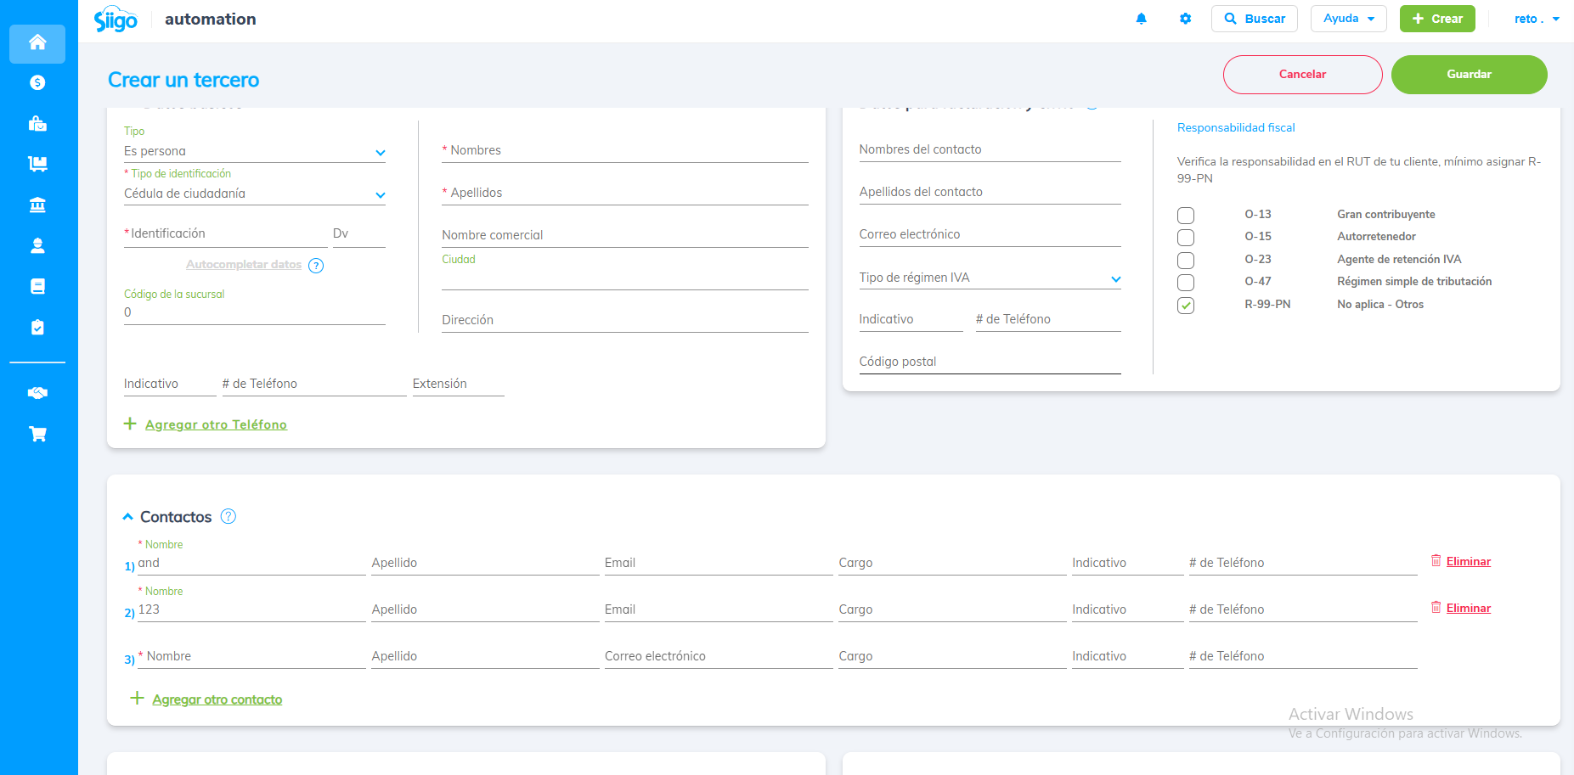
Se confirma la eliminación de la información del contacto agregado | 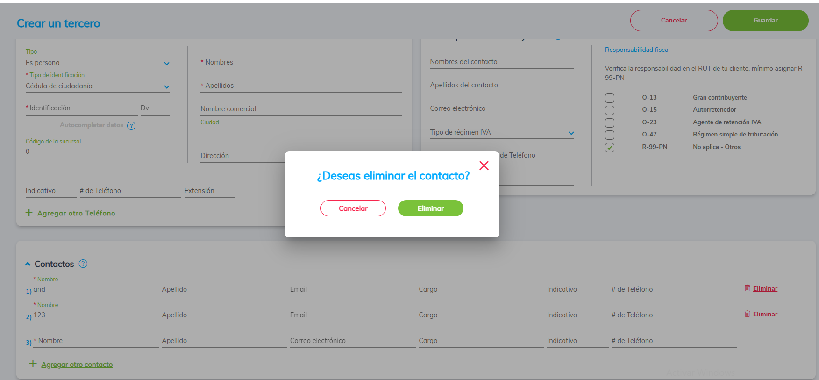
Se evidencia que la información del Contacto continúa disponible y no se ha eliminado | 